Worksheet
視能訓練士 | 2017 | 人体の構造と機能及び心身の発達・加齢 |  | 2017_co_17_am001
 |  | 抗体を産生する細胞はどれか。
 |  | 1 | 好酸球
 |  | 2 | 好中球
 |  | 3 | T細胞
 |  | 4 | 形質細胞 | 正解
 |  | 5 | マクロファージ
視能訓練士 | 2017 | 人体の構造と機能及び心身の発達・加齢 |  | 2017_co_17_am002
 |  | 交感神経について誤っているのはどれか。
 |  | 1 | 無髄である。
 |  | 2 | 自律神経である。
 |  | 3 | 涙腺に分布する。
 |  | 4 | 平滑筋を支配する。
 |  | 5 | 節後神経の終末からアセチルコリンを遊離する。 | 正解
視能訓練士 | 2017 | 人体の構造と機能及び心身の発達・加齢 |  | 2017_co_17_am003
 |  | 染色体異常が原因となるのはどれか。
 |  | 1 | Down症候群 | 正解
 |  | 2 | Fisher症候群
 |  | 3 | Marfan症候群
 |  | 4 | Sj&ouml;gren症候群
 |  | 5 | Stevens-Johnson症候群
視能訓練士 | 2017 | 眼科薬理学 |  | 2017_co_17_am004
 |  | 視神経症の原因となる薬剤はどれか。
 |  | 1 | アミオダロン
 |  | 2 | エタンブトール | 正解
 |  | 3 | クロルプロマジン
 |  | 4 | ジアゼパム
 |  | 5 | プレドニゾロン
視能訓練士 | 2017 | 斜視【斜視治療】 |  | 2017_co_17_am005
 |  | ボツリヌス毒素注射の適応はどれか。2つ選べ。
 |  | 1 | 斜視 | 正解
 |  | 2 | 兎眼
 |  | 3 | 加齢内反症
 |  | 4 | 眼瞼けいれん | 正解
 |  | 5 | 重症筋無力症
視能訓練士 | 2017 | 人体の構造と機能及び心身の発達・加齢 |  | 2017_co_17_am006
 |  | 自己免疫疾患はどれか。2つ選べ。
 |  | 1 | 視神経脊髄炎 | 正解
 |  | 2 | 重症筋無力症 | 正解
 |  | 3 | Parkinson病
 |  | 4 | 網膜色素変性
 |  | 5 | 慢性進行性外眼筋麻痺
視能訓練士 | 2017 | 眼疾病学 |  | 2017_co_17_am007
 |  | MLF症候群でみられる所見はどれか。2つ選べ。
 |  | 1 | 眼瞼下垂
 |  | 2 | 眼振 | 正解
 |  | 3 | 対光反射減弱
 |  | 4 | 内転障害 | 正解
 |  | 5 | 輻湊障害
視能訓練士 | 2017 | 眼科薬理学 |  | 2017_co_17_am008
 |  | 眼底検査を行う際に散瞳薬の点眼が禁忌となるのはどれか。
 |  | 1 | 狭隅角 | 正解
 |  | 2 | 高齢者
 |  | 3 | 未熟児
 |  | 4 | Horner症候群
 |  | 5 | 正常眼圧緑内障
視能訓練士 | 2017 | 保健医療福祉と視能障害のリハビリテーションの理念 |  | 2017_co_17_am009
 |  | リハビリテーションで誤っているのはどれか。
 |  | 1 | 障害の予防を含む。
 |  | 2 | 療育は類義語である。
 |  | 3 | 多職種がチームで行う。
 |  | 4 | 人間の権利や尊厳を回復する。
 |  | 5 | 後天性障害ではハビリテーションと呼ぶ。 | 正解
視能訓練士 | 2017 | 人体の構造と機能及び心身の発達・加齢 |  | 2017_co_17_am010
 |  | 指定難病でないのはどれか。
 |  | 1 | 黄斑ジストロフィ
 |  | 2 | 視神経脊髄炎
 |  | 3 | 網膜色素変性
 |  | 4 | 緑内障 | 正解
 |  | 5 | Leber遺伝性視神経症
視能訓練士 | 2017 | 両眼視機能と眼球運動 |  | 2017_co_17_am011
 |  | 遠見眼位8⊿の外斜位で－3.0Dのレンズを負荷したところ、眼位は4⊿の内斜位となった。 AC/A比［⊿/D］はどれか。
 |  | 1 | 2
 |  | 2 | 4 | 正解
 |  | 3 | 6
 |  | 4 | 8
 |  | 5 | 12
視能訓練士 | 2017 | 両眼視機能と眼球運動 |  | 2017_co_17_am012
 |  | Panumの融像感覚圏について正しいのはどれか。
 |  | 1 | ホロプタ円を含まない。
 |  | 2 | 圏外では複視を生じない。
 |  | 3 | 立体視の成立に関与しない。
 |  | 4 | 中心窩付近で狭く周辺網膜で広い。 | 正解
 |  | 5 | 両眼の網膜対応点を結ぶ軌跡のことである。
視能訓練士 | 2017 | 眼疾病学 |  | 2017_co_17_am013
 |  | 瞳孔の対光・近見反応解離が生じるのはどれか。
 |  | 1 | 橋出血
 |  | 2 | 動眼神経麻痺
 |  | 3 | 有機リン中毒
 |  | 4 | Horner症候群
 |  | 5 | Parinaud症候群 | 正解
視能訓練士 | 2017 | 視覚生理学の基礎 |  | 2017_co_17_am014
 |  | フラッシュERGを別に示す。 矢印で示す反応に関与するのはどれか。
 |  | 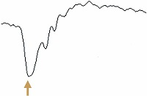
 |  | 1 | 視細胞 | 正解
 |  | 2 | 水平細胞
 |  | 3 | 双極細胞
 |  | 4 | 網膜色素上皮細胞
 |  | 5 | アマクリン細胞
視能訓練士 | 2017 | 視覚生理学の基礎 |  | 2017_co_17_am015
 |  | 光軸と注視線のなす角はどれか。
 |  | 1 | α角
 |  | 2 | &#947;角 | 正解
 |  | 3 | θ角
 |  | 4 | κ角
 |  | 5 | λ角
視能訓練士 | 2017 | 生理光学 |  | 2017_co_17_am016
 |  | －0.50Dの近視で、裸眼における近点が眼前50cmである場合の調節力［D］はどれか。
 |  | 1 | 0.5
 |  | 2 | 1
 |  | 3 | 1.5 | 正解
 |  | 4 | 2
 |  | 5 | 2.5
視能訓練士 | 2017 | 眼科検査学 |  | 2017_co_17_am017
 |  | 光覚検査が診断に有用な疾患はどれか。
 |  | 1 | 白内障
 |  | 2 | 緑内障
 |  | 3 | 網膜&#21085;離
 |  | 4 | 網膜色素変性 | 正解
 |  | 5 | 中心性漿液性脈絡網膜症
視能訓練士 | 2017 | 眼疾病学 |  | 2017_co_17_am018
 |  | 外眼筋の腫脹を生じる疾患はどれか。
 |  | 1 | 甲状腺眼症 | 正解
 |  | 2 | MLF症候群
 |  | 3 | 重症筋無力症
 |  | 4 | Duane症候群
 |  | 5 | Horner症候群
視能訓練士 | 2017 | 人体の構造と機能及び心身の発達・加齢 |  | 2017_co_17_am019
 |  | 放射線感受性が最も高い組織はどれか。
 |  | 1 | 結膜
 |  | 2 | 網膜
 |  | 3 | 視神経
 |  | 4 | 水晶体 | 正解
 |  | 5 | 脈絡膜
視能訓練士 | 2017 | 保健医療福祉と視能障害のリハビリテーションの理念 |  | 2017_co_17_am020
 |  | 診療録について誤っているのはどれか。
 |  | 1 | 患者本人であれば無断でコピーしてよい。 | 正解
 |  | 2 | 見読性の確保が必要である。
 |  | 3 | 電子媒体と紙媒体の保存が認められている。
 |  | 4 | 保存性の確保が必要である。
 |  | 5 | 紙媒体の外部保存は認められている。
視能訓練士 | 2017 | 保健医療福祉と視能障害のリハビリテーションの理念 |  | 2017_co_17_am021
 |  | 患者の診療録について、法令で定められている最終診察日からの保存期間［年］はどれか。
 |  | 1 | 1
 |  | 2 | 3
 |  | 3 | 5 | 正解
 |  | 4 | 8
 |  | 5 | 10
視能訓練士 | 2017 | 保健医療福祉と視能障害のリハビリテーションの理念 |  | 2017_co_17_am022
 |  | インフォームドコンセントについて正しいのはどれか。2つ選べ。
 |  | 1 | 医療従事者が治療を受ける場合にも必要とされる。 | 正解
 |  | 2 | 説明を受ける側の理解度を考慮する必要がある。 | 正解
 |  | 3 | 治療におけるデメリットの説明は不要である。
 |  | 4 | プライバシーの保護は不要である。
 |  | 5 | 本人の意思に反して介入することが求められる。
視能訓練士 | 2017 | 生理光学 |  | 2017_co_17_am023
 |  | 検影法について正しいのはどれか。
 |  | 1 | 散瞳する必要がある。
 |  | 2 | 乱視の検出ができる。 | 正解
 |  | 3 | 眼鏡装用下ではできない。
 |  | 4 | 検査の距離は一定である。
 |  | 5 | 両眼同時に行うことができる。
視能訓練士 | 2017 | 眼疾病学 |  | 2017_co_17_am024
 |  | 調節障害をきたす疾患はどれか。
 |  | 1 | 緑内障
 |  | 2 | 網膜&#21085;離
 |  | 3 | 春季カタル
 |  | 4 | 動眼神経麻痺 | 正解
 |  | 5 | クロロキン網膜症
視能訓練士 | 2017 | 視覚生理学の基礎 |  | 2017_co_17_am025
 |  | Bjerrum暗点をきたす疾患はどれか。
 |  | 1 | 緑内障 | 正解
 |  | 2 | 視神経炎
 |  | 3 | 網膜&#21085;離
 |  | 4 | 加齢黄斑変性
 |  | 5 | 網膜色素変性
視能訓練士 | 2017 | 視覚生理学の基礎 |  | 2017_co_17_am026
 |  | 白色光を用いる中心フリッカ検査の正常限界フリッカ値［Hz］はどれか。
 |  | 1 | 5
 |  | 2 | 10
 |  | 3 | 20
 |  | 4 | 30
 |  | 5 | 40 | 正解
視能訓練士 | 2017 | 斜視【斜視検査】 |  | 2017_co_17_am027
 |  | Bagolini線条検査について正しいのはどれか。
 |  | 1 | 分離効果が高い。
 |  | 2 | 赤緑眼鏡を使用する。
 |  | 3 | 検査距離は一定である。
 |  | 4 | 網膜対応の検査である。 | 正解
 |  | 5 | 3歳以下でも検査可能である。
視能訓練士 | 2017 | 斜視【各型】 |  | 2017_co_17_am028
 |  | 偽内斜視の要因となるのはどれか。
 |  | 1 | 眼球突出
 |  | 2 | 顔面の非対称
 |  | 3 | 内眼角贅皮の存在 | 正解
 |  | 4 | 片眼の軽度眼瞼下垂
 |  | 5 | 陽性&#947;角
視能訓練士 | 2017 | 斜視【斜視検査】 |  | 2017_co_17_am029
 |  | 4⊿基底外方試験で左眼にプリズムを挿入したときの正常な反応はどれか。
 |  | 1 | 右眼の外転運動がみられる。 | 正解
 |  | 2 | 左眼の動きはない。
 |  | 3 | 左眼の外転運動がみられる。
 |  | 4 | 複視の自覚がない。
 |  | 5 | 輻湊運動をする。
視能訓練士 | 2017 | 斜視【斜視検査】 |  | 2017_co_17_am030
 |  | Duane症候群の診断に有用でないのはどれか。
 |  | 1 | 牽引試験
 |  | 2 | 筋電図検査
 |  | 3 | むき運動検査
 |  | 4 | Maddox double rod test | 正解
 |  | 5 | 遮閉-遮閉除去〈非遮閉〉試験
視能訓練士 | 2017 | 斜視【斜視検査】 |  | 2017_co_17_am031
 |  | 両眼の上斜筋過動があったときに考えられるのはどれか。2つ選べ。
 |  | 1 | A型内斜視 | 正解
 |  | 2 | A型外斜視 | 正解
 |  | 3 | V型内斜視
 |  | 4 | V型外斜視
 |  | 5 | X型内斜視
視能訓練士 | 2017 | 眼科検査学 |  | 2017_co_17_am032
 |  | 角膜内皮細胞密度が500個/mm2以下の症例に白内障手術を施行した場合、起こりやすい合併症はどれか。
 |  | 1 | 円錐角膜
 |  | 2 | 水疱性角膜症 | 正解
 |  | 3 | 細菌性角膜潰瘍
 |  | 4 | 点状表層角膜症
 |  | 5 | 単純ヘルペス角膜炎
視能訓練士 | 2017 | 眼疾病学 |  | 2017_co_17_am034
 |  | 原発閉塞隅角緑内障において眼圧を上げる要因でないのはどれか。
 |  | 1 | 暗所
 |  | 2 | 飲水
 |  | 3 | 多尿 | 正解
 |  | 4 | うつ伏せ
 |  | 5 | カフェイン摂取
視能訓練士 | 2017 | 眼疾病学 |  | 2017_co_17_am033
 |  | swinging flashlight testについて正しいのはどれか。
 |  | 1 | 間接対光反射を観察する。
 |  | 2 | 検査条件は明室下である。
 |  | 3 | 視神経疾患に有用である。 | 正解
 |  | 4 | 検査前に散瞳薬を点眼する。
 |  | 5 | 片眼を遮閉した状態で行う。
視能訓練士 | 2017 | 眼科検査学 |  | 2017_co_17_am035
 |  | 隅角検査が診断に有用な疾患はどれか。2つ選べ。
 |  | 1 | サルコイドーシス | 正解
 |  | 2 | 円錐角膜
 |  | 3 | 網膜&#21085;離
 |  | 4 | 白内障
 |  | 5 | 緑内障 | 正解
視能訓練士 | 2017 | 視覚生理学の基礎 |  | 2017_co_17_am036
 |  | 網膜色素上皮の機能を測定するのはどれか。
 |  | 1 | EMG
 |  | 2 | ENG
 |  | 3 | EOG | 正解
 |  | 4 | OCT
 |  | 5 | VEP
視能訓練士 | 2017 | 眼科薬理学 |  | 2017_co_17_am037
 |  | アトロピン硫酸塩点眼薬について誤っているのはどれか。
 |  | 1 | 劇薬である。
 |  | 2 | 全身吸収される。
 |  | 3 | 調節が麻痺する。
 |  | 4 | 治療にも使用する。
 |  | 5 | 交感神経を遮断する。 | 正解
視能訓練士 | 2017 | 眼疾病学 |  | 2017_co_17_am038
 |  | 眼瞼下垂の原因でないのはどれか。
 |  | 1 | 下斜視 | 正解
 |  | 2 | 重症筋無力症
 |  | 3 | 動眼神経麻痺
 |  | 4 | Horner症候群
 |  | 5 | コンタクトレンズ装用
視能訓練士 | 2017 | 眼疾病学 |  | 2017_co_17_am039
 |  | アデノウイルス結膜炎で正しいのはどれか。
 |  | 1 | 空気感染する。
 |  | 2 | 院内感染の原因となる。 | 正解
 |  | 3 | 潜伏期間は1日である。
 |  | 4 | 角膜には病変を生じない。
 |  | 5 | 一度感染すると終生免疫を獲得する。
視能訓練士 | 2017 | 眼科検査学 |  | 2017_co_17_am040
 |  | 蛍光眼底造影が診断に有用な疾患はどれか。
 |  | 1 | 黄斑前膜
 |  | 2 | 高血圧眼底
 |  | 3 | 糖尿病網膜症 | 正解
 |  | 4 | 先天網膜分離症
 |  | 5 | 裂孔原性網膜&#21085;離
視能訓練士 | 2017 | 視覚生理学の基礎 |  | 2017_co_17_am041
 |  | 障害された際に同名半盲をきたす部位はどれか。2つ選べ。
 |  | 1 | 視神経
 |  | 2 | 視交叉
 |  | 3 | 視索 | 正解
 |  | 4 | 前頭葉
 |  | 5 | 側頭葉 | 正解
視能訓練士 | 2017 | 眼疾病学 |  | 2017_co_17_am042
 |  | 麻痺した際に瞳孔不同となるのはどれか。
 |  | 1 | 動眼神経 | 正解
 |  | 2 | 滑車神経
 |  | 3 | 三叉神経
 |  | 4 | 外転神経
 |  | 5 | 顔面神経
視能訓練士 | 2017 | 視覚生理学の基礎 |  | 2017_co_17_am043
 |  | 先天色覚異常の程度判定に最も適しているのはどれか。
 |  | 1 | パネルD-15 | 正解
 |  | 2 | 石原色覚検査表
 |  | 3 | ランタンテスト
 |  | 4 | 100ヒューテスト
 |  | 5 | アノマロスコープ
視能訓練士 | 2017 | 生理光学 |  | 2017_co_17_am044
 |  | ＋2.00D=cyl－1.00D90°のレンズで完全矯正される眼で、2.0Dの調節力がある場合、眼鏡なしで遠方に置かれた点光源が見える形はどれか。
 |  | 1 | 縦の直線
 |  | 2 | 縦長の楕円
 |  | 3 | 正円 | 正解
 |  | 4 | 横長の楕円
 |  | 5 | 横の直線
視能訓練士 | 2017 | 眼科検査学 |  | 2017_co_17_am045
 |  | 他覚的屈折検査と自覚的屈折検査で屈折値が著しく異なるのはどれか。
 |  | 1 | 近視
 |  | 2 | 乱視
 |  | 3 | 不同視
 |  | 4 | 調節麻痺
 |  | 5 | 調節けいれん | 正解
視能訓練士 | 2017 | ロービジョン |  | 2017_co_17_am046
 |  | 視力が両眼とも指数弁である場合、視力による身体障害者障害程度等級はどれか。
 |  | 1 | 1級
 |  | 2 | 2級 | 正解
 |  | 3 | 3級
 |  | 4 | 4級
 |  | 5 | 5級
視能訓練士 | 2017 | 眼疾病学 |  | 2017_co_17_am047
 |  | 失明に至る眼疾患のうち、確立した進行予防法または治療法がないのはどれか。
 |  | 1 | 白内障
 |  | 2 | 緑内障
 |  | 3 | 加齢黄斑変性
 |  | 4 | 糖尿病網膜症
 |  | 5 | 網膜色素変性 | 正解
視能訓練士 | 2017 | 斜視【斜視検査】 |  | 2017_co_17_am048
 |  | 間欠性外斜視の最大斜視角検出に有効な検査はどれか。2つ選べ。
 |  | 1 | 遮閉法後のalternate prism cover test | 正解
 |  | 2 | single prism cover test
 |  | 3 | prism adaptation test | 正解
 |  | 4 | cover-uncover test
 |  | 5 | κ角の測定
視能訓練士 | 2017 | 斜視【斜視検査】 |  | 2017_co_17_am049
 |  | 左上斜筋麻痺で回旋偏位が最大になる視方向はどれか。
 |  | 1 | 正面視
 |  | 2 | 右上方視
 |  | 3 | 右下方視
 |  | 4 | 左上方視
 |  | 5 | 左下方視 | 正解
視能訓練士 | 2017 | 眼疾病学 |  | 2017_co_17_am050
 |  | Duane症候群Ⅰ型とⅡ型に共通してみられるのはどれか。2つ選べ。
 |  | 1 | 外転制限
 |  | 2 | 内転制限
 |  | 3 | 内転時眼球後退 | 正解
 |  | 4 | 内転時瞼裂狭小 | 正解
 |  | 5 | 眼球牽引試験陰性
視能訓練士 | 2017 | 斜視【斜視治療】 |  | 2017_co_17_am051
 |  | 眼位検査で遠見35⊿の外方偏位が観察された症例において、視力は右1.2（矯正不能）、左1.2（矯正不能）。両眼開放下での眼位は斜位で視力は0.2であった。 治療として正しいのはどれか。
 |  | 1 | 斜視手術 | 正解
 |  | 2 | 輻湊訓練
 |  | 3 | 矯正眼鏡処方
 |  | 4 | 視力増強訓練
 |  | 5 | 抑制除去訓練
視能訓練士 | 2017 | 弱視 |  | 2017_co_17_am052
 |  | 不同視弱視と微小斜視弱視の鑑別に有効な検査はどれか。2つ選べ。
 |  | 1 | 固視検査 | 正解
 |  | 2 | 大型弱視鏡検査
 |  | 3 | 近見視力検査
 |  | 4 | 4&#x22BF;基底外方試験 | 正解
 |  | 5 | prism adaptation test
視能訓練士 | 2017 | 弱視 |  | 2017_co_17_am053
 |  | 弱視の健眼遮閉によって起こり得ることとして誤っているのはどれか。
 |  | 1 | 斜視の増悪
 |  | 2 | 皮膚のかぶれ
 |  | 3 | 弱視眼の視力低下 | 正解
 |  | 4 | 周囲からのいじめ
 |  | 5 | 物にぶつかりやすい
視能訓練士 | 2017 | 両眼視機能と眼球運動 |  | 2017_co_17_am054
 |  | 調節と輻湊について正しいのはどれか。2つ選べ。
 |  | 1 | 遠視眼で遠方視時に調節は働かない。
 |  | 2 | 調節時は水晶体前面の曲率半径が大きくなる。
 |  | 3 | 非屈折性調節性内斜視は二重焦点レンズの適応となる。 | 正解
 |  | 4 | 屈折性調節性内斜視の治療は遠視を眼鏡で完全矯正する。 | 正解
 |  | 5 | 正視の人が1mを注視した場合、1/2MA〈meter angle〉の輻湊が必要である。
視能訓練士 | 2017 | 斜視【斜視治療】 |  | 2017_co_17_am055
 |  | 間欠性外斜視の融像訓練の目的で正しいのはどれか。2つ選べ。
 |  | 1 | 斜位の維持 | 正解
 |  | 2 | 調節の改善
 |  | 3 | 複視の改善 | 正解
 |  | 4 | 抑制の除去
 |  | 5 | 最大斜視角の軽減
視能訓練士 | 2017 | 斜視【斜視治療】 |  | 2017_co_17_am056
 |  | 斜視の視能訓練のうち抑制除去訓練はどれか。2つ選べ。
 |  | 1 | 遮閉法 | 正解
 |  | 2 | 再定位法
 |  | 3 | 眼球運動訓練
 |  | 4 | flashing method | 正解
 |  | 5 | fusion lock training
視能訓練士 | 2017 | ロービジョン |  | 2017_co_17_am057
 |  | 屋外での羞明を軽減しないのはどれか。
 |  | 1 | 遮光眼鏡
 |  | 2 | サングラス
 |  | 3 | つば付き帽子
 |  | 4 | タイポスコープ | 正解
 |  | 5 | 虹彩付きコンタクトレンズ
視能訓練士 | 2017 | ロービジョン |  | 2017_co_17_am058
 |  | ロービジョンケアの視機能評価における検査と評価項目の組合せで誤っているのはどれか。
 |  | 1 | NEI VFQ-25 -- QOL〈quality of life〉
 |  | 2 | 静的視野計 -- 中心暗点
 |  | 3 | 近見視力表 -- 最大読書速度 | 正解
 |  | 4 | CSV-1000E -- コントラスト感度
 |  | 5 | 読書チャート〈MNREAD-J〉 -- 臨界文字サイズ
視能訓練士 | 2017 | 眼疾病学 |  | 2017_co_17_am059
 |  | ソフトコンタクトレンズの適応でないのはどれか。
 |  | 1 | 近視
 |  | 2 | 乱視
 |  | 3 | 老視
 |  | 4 | 不同視
 |  | 5 | 円錐角膜 | 正解
視能訓練士 | 2017 | 斜視【斜視治療】 |  | 2017_co_17_am060
 |  | 眼底写真を別に示す。 所見を改善させる術式はどれか。
 |  | 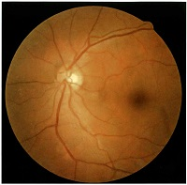
 |  | 1 | 上斜筋切腱
 |  | 2 | 下斜筋後転 | 正解
 |  | 3 | 上直筋鼻側移動
 |  | 4 | 下直筋耳側移動
 |  | 5 | 内直筋後部縫着
視能訓練士 | 2017 | 生理光学 |  | 2017_co_17_am061（不備問題複数回答）
 |  | 眼鏡について誤っているのはどれか。
 |  | 1 | 頂間距離は12mmに合わせる。
 |  | 2 | 屈折率が大きなレンズは薄くできる。
 |  | 3 | アッベ数が大きなレンズは色収差を生じやすい。 | 正解
 |  | 4 | 遠用眼鏡では前傾角は15～20°である。 | 正解
 |  | 5 | 光学中心の高さは瞳孔中心の高さより下方に設定する。
視能訓練士 | 2017 | 斜視【斜視治療】 |  | 2017_co_17_am062
 |  | プリズム療法が有用でないのはどれか。
 |  | 1 | 開散麻痺
 |  | 2 | 微小斜視 | 正解
 |  | 3 | 輻湊不全
 |  | 4 | 甲状腺眼症
 |  | 5 | 部分調節性内斜視
視能訓練士 | 2017 | 眼疾病学 |  | 2017_co_17_am063
 |  | 緩徐相がないのはどれか。
 |  | 1 | 前庭眼振
 |  | 2 | 潜伏眼振
 |  | 3 | 解離性眼振
 |  | 4 | シーソー眼振 | 正解
 |  | 5 | 視運動性眼振
視能訓練士 | 2017 | 弱視 |  | 2017_co_17_am064
 |  | 小児の弱視の原因とならないのはどれか。
 |  | 1 | 乱視
 |  | 2 | 不同視
 |  | 3 | 先天白内障
 |  | 4 | 間欠性外斜視 | 正解
 |  | 5 | 部分調節性内斜視
視能訓練士 | 2017 | 斜視【斜視検査】 |  | 2017_co_17_am065
 |  | 固視眼と斜視眼の中心窩の関係が検査できる網膜対応検査はどれか。 ただし、検査時に眼位は矯正しないものとする。
 |  | 1 | 残像検査 | 正解
 |  | 2 | ポラテスト
 |  | 3 | Worth4灯試験
 |  | 4 | 赤フィルタ検査
 |  | 5 | Bagolini線条検査
視能訓練士 | 2017 | 斜視【斜視治療】 |  | 2017_co_17_am066
 |  | 5歳の女児。上方視での眼位異常を主訴に来院した。視力は両眼1.2（矯正不能）。交代プリズム遮閉試験では遠見正面視時30⊿、上方視時45⊿の外斜視であった。9方向眼位写真を別に示す。 適切な治療法はどれか。2つ選べ。

 |  | 1 | 両眼外直筋後転 | 正解
 |  | 2 | 両眼下斜筋後転 | 正解
 |  | 3 | 両眼上直筋後転
 |  | 4 | 両眼内直筋後転
 |  | 5 | 両眼上斜筋前部後転
視能訓練士 | 2017 | 視覚生理学の基礎 |  | 2017_co_17_am067
 |  | 10歳の男児。学校の色覚検査で異常を指摘されて来院した。パネルD-15の結果を図に示す。 この症例について正しいのはどれか。
 |  | 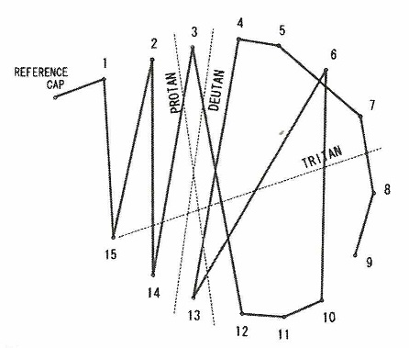
 |  | 1 | 1色型色覚である。
 |  | 2 | S錐体が障害されている。
 |  | 3 | 矯正視力は手動弁である。
 |  | 4 | 発症頻度は男性の5％程度である。 | 正解
 |  | 5 | 第13染色体短腕に異常がみられる。
視能訓練士 | 2017 | 眼科検査学 |  | 2017_co_17_am068
 |  | 12歳の女児。物が2つに見えると訴えて来院した。視力は右1.2（矯正不能）、左0.3（1.2×－3.00D=cyl－0.50Dl80°）。片眼では複視は認めない。 複視の原因として考えられるのはどれか。2つ選べ。
 |  | 1 | 斜視 | 正解
 |  | 2 | 乱視
 |  | 3 | 白内障
 |  | 4 | 不同視 | 正解
 |  | 5 | 円錐角膜
視能訓練士 | 2017 | 眼科検査学 |  | 2017_co_17_am069
 |  | 60歳の男性。昨日からの左眼の眼瞼下垂と複視とを主訴に来院した。視力は右0.8（矯正不能）、左0.6（矯正不能）。第1眼位で左眼外斜視と軽度の下斜視であった。 まず行うべきなのはどれか。
 |  | 1 | 視野検査
 |  | 2 | 瞳孔検査 | 正解
 |  | 3 | Hess赤緑試験
 |  | 4 | 大型弱視鏡検査
 |  | 5 | 9方向眼位検査
視能訓練士 | 2017 | 眼科検査学 |  | 2017_co_17_am070
 |  | 68歳の男性。右眼の急激な視力低下を主訴に来院した。視力は右0.02（矯正不能）、左1.5（矯正不能）。眼底写真（A）とフラッシュERG（B）とを別に示す。 考えられる疾患はどれか。
 |  | 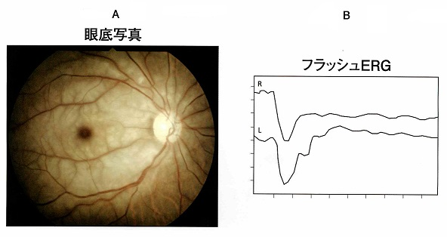
 |  | 1 | 後発白内障
 |  | 2 | 糖尿病網膜症
 |  | 3 | 網膜色素変性
 |  | 4 | 後部硝子体&#21085;離
 |  | 5 | 網膜中心動脈閉塞症 | 正解
視能訓練士 | 2017 | 眼疾病学 |  | 2017_co_17_am071
 |  | 13歳の男子。アトピー性皮膚炎で治療中である。左眼の羞明と視力低下とを主訴に来院した。春先から両眼の異物感があったという。左眼の前眼部写真を別に示す。 この患者にみられるのはどれか。2つ選べ。
 |  | 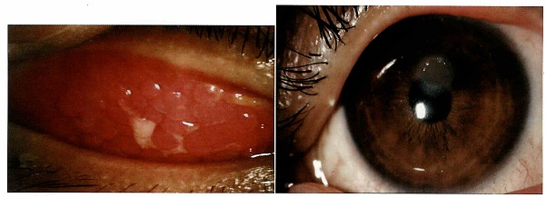
 |  | 1 | 麦粒腫
 |  | 2 | ドライアイ
 |  | 3 | 粘稠性の眼脂 | 正解
 |  | 4 | 石垣状乳頭増殖 | 正解
 |  | 5 | 点状表層角膜症
視能訓練士 | 2017 | 生理光学 |  | 2017_co_17_am072
 |  | 60歳の女性。ハードコンタクトレンズを常用している。物が二重に見えるようになったことを主訴に来院した。眼位は正位である。視力は右0.05（1.0×－9.00D=cyl－1.00D80°）、左0.06（1.5×－8.50D=cyl－2.00D100°）。角膜乱視は右－0.50D170°、左－0.75D180°である。 正しいのはどれか。2つ選べ。
 |  | 1 | 不同視がある。
 |  | 2 | 角膜倒乱視がある。
 |  | 3 | 水晶体倒乱視がある | 正解
 |  | 4 | プリズム眼鏡を処方する。
 |  | 5 | トーリックソフトコンタクトレンズを処方する。 | 正解
視能訓練士 | 2017 | 斜視【斜視検査】 |  | 2017_co_17_am073
 |  | 38歳の男性。3か月前に受傷した頭部交通外傷後の意識障害に対して集中治療室で治療を行った。覚醒後から継続する複視の精査のため眼科紹介受診となった。受診時のHess赤緑試験の結果を別に示す。 受傷直後から観察されないのはどれか。
 |  | 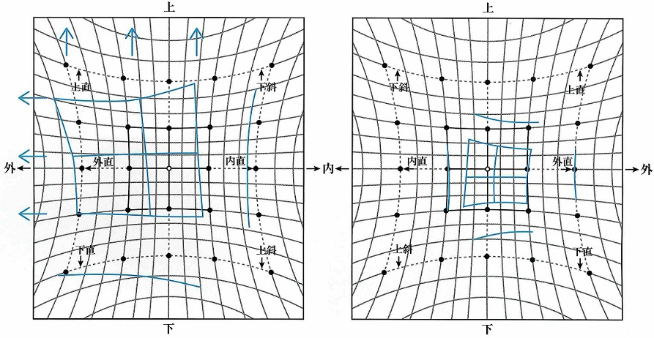
 |  | 1 | 外斜視
 |  | 2 | 右眼瞼下垂
 |  | 3 | 右眼下転制限
 |  | 4 | 上方視時の右眼内転 | 正解
 |  | 5 | 右眼直接対光反射消失
視能訓練士 | 2017 | 生理光学 |  | 2017_co_17_am074
 |  | 3歳の男児。右眼の視力不良を指摘されて来院した。眼位、眼球運動および眼底には異常はみられなかった。検影法による検査結果を図に示す。 眼鏡処方で適切なのはどれか。

 |  | 1 | 右眼＋2.00D=cyl－1.00D180°、左眼＋2.00D
 |  | 2 | 右眼＋4.00D=cyl－1.00D180°、左眼＋2.00D
 |  | 3 | 右眼＋5.00D=cyl－1.00D180°、左眼＋0.50D
 |  | 4 | 右眼＋8.50D=cyl－1.00D180°、左眼＋2.00D | 正解
 |  | 5 | 右眼＋8.50D=cyl－0.50D180°、左眼＋6.50D
視能訓練士 | 2017 | 斜視【斜視治療】 |  | 2017_co_17_am075
 |  | 50歳の男性。眼位異常を主訴に来院した。視力は右1.2（矯正不能）、左1.2（矯正不能）。右眼固視の9方向眼位写真を別に示す。右眼遮閉で左眼の開瞼は良好で、Bell現象は陽性であった。 左眼に対して筋移動術による手術を計画する場合、手術筋となるのはどれか。2つ選べ。
 |  | 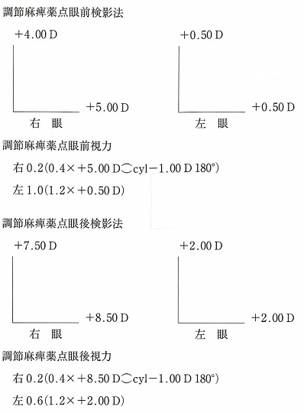 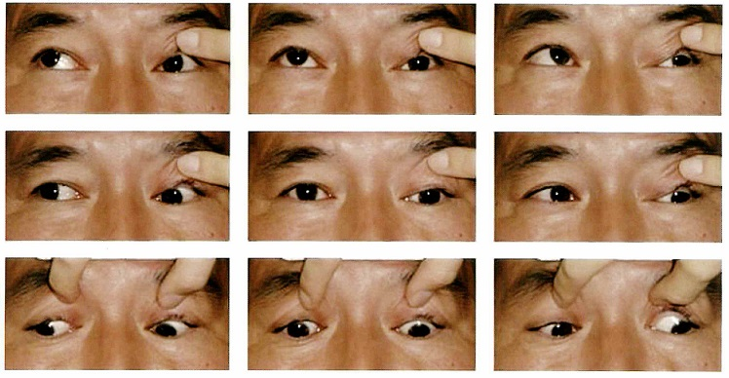
 |  | 1 | 上斜筋
 |  | 2 | 下斜筋
 |  | 3 | 下直筋
 |  | 4 | 外直筋 | 正解
 |  | 5 | 内直筋 | 正解

